상품제안서
카프 KF-Bigfan01 빅팬 핸디 선풍기 3000mAh | 상품코드: F32760

 |  |  |  |  |  |  | 02-412-0044 | www.easy1.co.kr
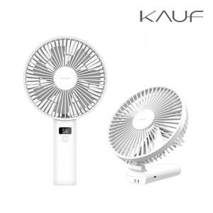

【상세/제작정보】

【인쇄/포장옵션】 | 레이저, 풀칼라, 컬러필름인쇄 / 포장지포장

【공급단가】 | 수량 | 100~ | 300~ | 500~ | 1,000~ | 3,000~
*VAT별도 | 단가 | 9,600원 | 9,440원 | 9,200원 | 9,040원 | 8,800원

【상품 URL】 | https://dev.easy1.co.kr:443/src/goods_detail.php?gdno=32760

